Sheet1
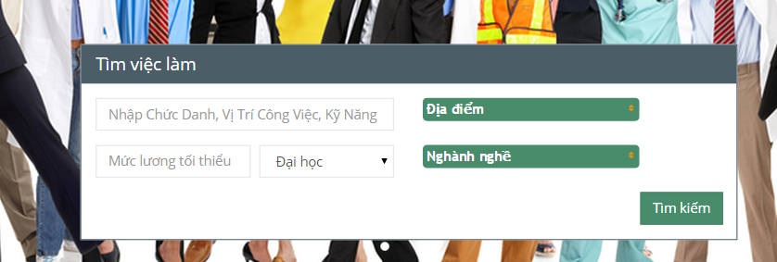

 | chỗ này ko điền gì thì báo lỗi code
 | ko search đc vietkey

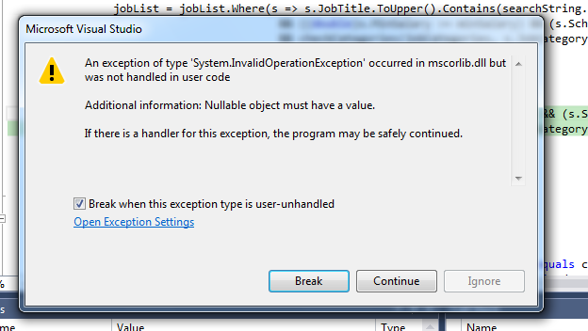

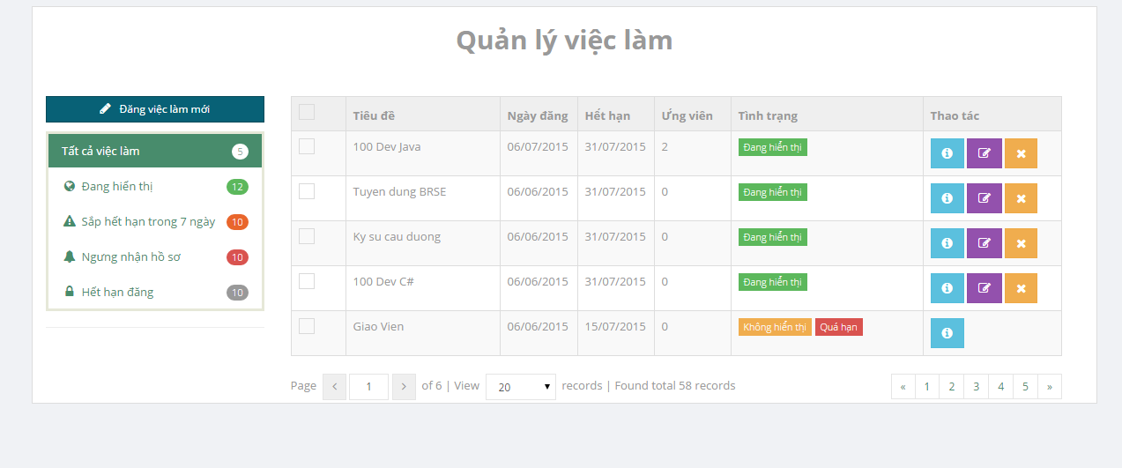

 |  |  | bỏ hiển thị nhưng vẫn show trên
 |  |  | trang chủ & search result

 |  |  | ko sử dụng đc

ko sử dụng đc |  | error page

